Sheet2 (2)
شركة اصول التميز للتجارة
سجل رقم : ‏2511009820‏
سبوت لايت COB
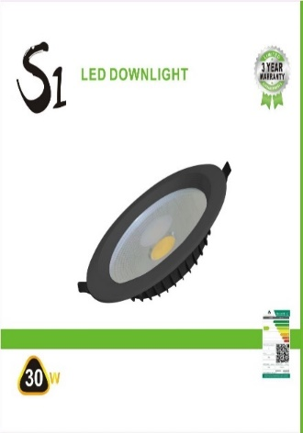
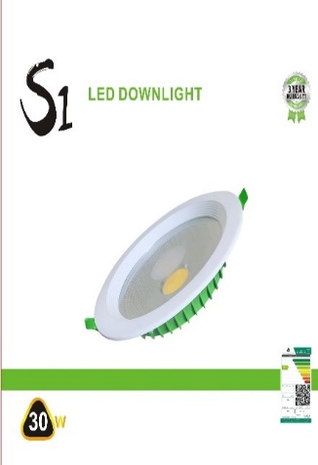
S1
 |  |  | ●10
watt : ●7 ●10 ●15w ●30w
Kelvin : ●3000k ●4000k ●6500k

body : ● white ● black

الكود | الصنف | السعر
S1/7W/4000K/3Y/COB | سبوت لايت ليد 7واط اضاءة اوف وايت ضمان 3سنوات S1/COB | 4
S1/7W/3000K/3Y/COB | سبوت لايت ليد 7واط اضاءة اصفر ضمان 3سنوات S1/COB | 4
S1/7W/6500K/3Y/COB | سبوت لايت ليد 7واط اضاءة ابيض ضمان 3سنوات S1/COB | 4
S1/7W/BK/6500K/3Y/COB | سبوت لايت ليد 7واط اسود اضاءة ابيض ضمان 3سنوات S1 | 4
S1/7W/BK/4000K/3Y/COB | سبوت لايت ليد 7واط اسود اضاءة اوف وايت ضمان 3سنوات S1 | 4
S1/7W/BK/3000K/3Y/COB | سبوت لايت ليد 7واط اسود اضاءة اصفر ضمان 3سنواتS1 | 4
S1/10W/6500K//3Y/COB | سبوت لايت ليد 10واط اضاءة ابيض ضمان 3سنوات S1/COB | 7
S1/10W/4000/3Y/COB | سبوت لايت ليد 10واط اضاءة اوف وايت ضمان 3سنوات S1/COB | 7
S1/10W/3000K/3Y/COB | سبوت لايت لايد 10واط اضاءة اصفر ضمان 3سنوات S1/COB | 7
S1/15W/6500K/3Y/COB | سبوت لايت ليد 15واط اضاءة ابيض ضمان 3سنوات S1/COB | 9
S1/15W/4000/3Y/COB | سبوت لايت ليد 15واط اضاءة اوف وايت ضمان 3سنوات S1/COB | 9
S1/15W/3000K/3Y/COB | سبوت لايت ليد 15واط اضاءة اصفر ضمان 3سنوات S1/COB | 9
S1/15W/BK+6500K/3Y/COB | سبوت لايت ليد 15واط اسود اضاءة ابيض ضمان 3سنوات S1/COB | 9
S1/15W/BK+4000K/3Y/COB | سبوت لايت ليد 15واط اسود اضاءة اوف وايت ضمان 3سنوات S1/COB | 9
S1/30W/6500K/3Y/COB | سبوت لايت ليد 30واط اضاءة ابيض ضمان 3سنوات S1/COB | 13
S1/30W/4000/3Y/COB | سبوت لايت ليد 30واط اضاءة اوف وايت ضمان 3سنوات S1/COB | 13
S1/30W/3000K/3Y/COB | سبوت لايت ليد 30واط اضاءة اصفر ضمان 3سنوات S1/COB | 13
S1/30W/BK/6500K/3Y/COB | سبوت لايت ليد 30واط اسود اضاءة ابيض ضمان 3سنواتS1 | 14
S1/30W/BK/4000K/3Y/COB | سبوت لايت ليد 30واط اسود اضاءة اوف وايت ضمان 3سنواتS1 | 14
S1/30W/BK/3000K/3Y/COB | سبوت لايت ليد 30واط اسود اضاءة اصفر ضمان 3 سنوات S1 | 14

شركة اصول التميز للتجارة
سجل رقم : ‏2511009820‏
سبوت لايت COB
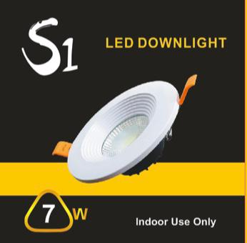
S1

watt : ●7 ●10 ●15w ●30w
Kelvin : ●3000k ●4000k ●6500k

body : white

الكود | الصنف | السعر
YL-S1/7W/3000K | سبوت لايت ليد 7واط اصفر كرتون اصفر S1 | 2
YL-S1/7W/6500K | سبوت لايت ليد 7واط ابيض كرتون اصفر S1 | 2.5
YL-S1/7W/4000K | سبوت لايت ليد 7واط اوف وايت كرتون اصفر S1 | 2.5
YL-S1/10W/6500K | سبوت لايت ليد 10واط ابيض كرتون اصفر S1 | 4
YL-S1/10W/4000K | سبوت لايت ليد 10واط اوف وايت كرتون اصفر S1 | 4
YL-S1/10W/3000K | سبوت لايت ليد 10واط اصفر كرتون اصفر S1 | 4
YL-S1/15W/6500K | سبوت لايت ليد 15واط ابيض كرتون اصفر S1 | 4.75
YL-S1/15W/4000K | سبوت لايت ليد 15واط اوف وايت كرتون اصفر S1 | 4.75
YL-S1/30W/3000K | سبوت لايت ليد 30واط اصفر كرتون اصفر S1 | 7
YL-S1/30W/6500K | سبوت لايت ليد 30واط ابيض كرتون اصفر S1 | 7
YL-S1/30W/4000K | سبوت لايت ليد 30واط اوف وايت كرتون اصفر S1 | 7

شركة اصول التميز للتجارة
سجل رقم : ‏2511009820‏
سبوت لايت COB
watt : ●20w ●30w
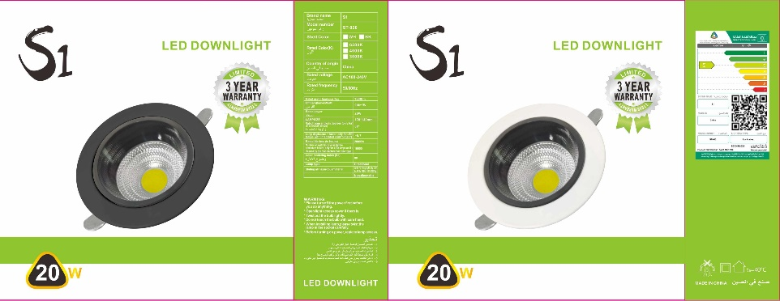
S1
Kelvin : ●4000k ●6500k

body : ● white ● black

الكود | الصنف | السعر
ST/DW02/20W/COB/6500K/WH/3Y/S1 | سبوت لايت COB مانع التوهج 20واط ترانس داخلي ابيض اضاءة ابيض S1 | 12
ST/DW02/20W/COB/4000K/WH/3Y/S1 | سبوت لايت COB مانع التوهج 20واط ترانس داخلي ابيض اضاءة اوف وايت S1 | 12
ST/DW02/20W/COB/6500K/BK/3Y/S1 | سبوت لايت COB مانع التوهج 20واط ترانس داخلي اسود اضاءة ابيض S1 | 12
ST/DW02/20W/COB/4000K/BK/3Y/S1 | سبوت لايت COB مانع التوهج 20واط ترانس داخلي اسود اضاءة اوف وايت S1 | 12
ST/DW02/30W/COB/6500K/WH/3Y/S1 | سبوت لايت COB مانع التوهج 30واط ترانس داخلي ابيض اضاءة ابيض S1 | 17
ST/DW02/30W/COB/4000K/WH/3Y/S1 | سبوت لايت COB مانع التوهج 30واط ترانس داخلي ابيض اضاءة اوف وايت S1 | 17
ST/DW02/30W/COB/6500K/BK/3Y/S1 | سبوت لايت COB مانع التوهج 30واط ترانس داخلي اسود اضاءة ابيض S1 | 17
ST/DW02/30W/COB/4000K/BK/3Y/S1 | سبوت لايت COB مانع التوهج 30واط ترانس داخلي اسود اضاءة اوف وايت S1 | 17

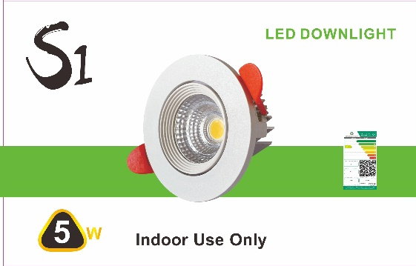
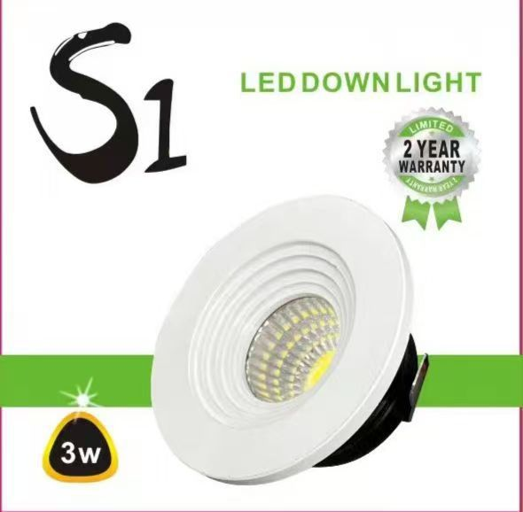
watt : ●3 ●5
سبوت لايت COB
S1
Kelvin : ●3000k ●4000k
body : ● white ● black

الكود | الصنف | السعر
ST-03/3W/COB/WH+3000K/S1 | سبوت لايت 3واط COB فريم ابيض مدور اصفر S1/ST-03 | 4
S1/ST-03/3W/COB/WH+4000K/S1 | سبوت لايت 3واط COB فريم ابيض مدور اوف وايت S1/ST-03 | 4
ST-03/3W/COB/BK+3000K/S1 | سبوت لايت 3واط COB فريم اسود مدور اصفر S1/ST-03 | 4
S1/ST-03/3W/COB/BK+4000K/S1 | سبوت لايت 3واط COB فريم اسود مدور اوف وايت S1/ST-03 | 4
ST-05/5W/WH+3000K/ALUMINIUM/S1 | سبوت لايت 5واط COB متحرك المونيوم ابيض اضاءة اصفر S1/ST-05 | 6
ST-05/5W/BK+3000K/ALUMINIUM/S1 | سبوت لايت 5واط COB متحرك المونيوم اسود اضاءة اصفر S1/ST-05 | 6

شركة اصول التميز للتجارة
سجل رقم : ‏2511009820‏
سبوت لايت PANEL
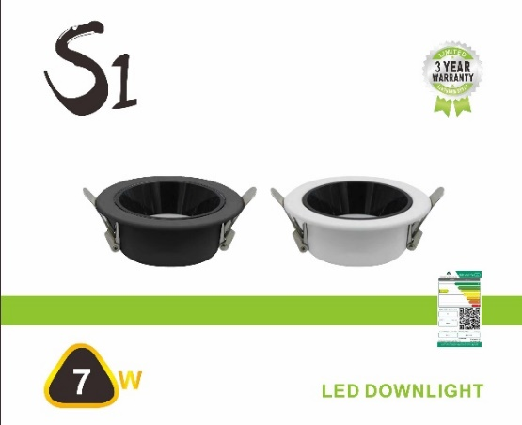
S1
watt : ●7 ●20w ●30w
Kelvin : ●3000k ●4000k ●6500k
body : ● white ● black

الكود | الصنف | السعر
S1/ST/DW02/PANEL/6500K/WH/7W | سبوت لايت بانل مانع التوهج 7واط ابيض اضاءة ابيض ترانس داخلي S1 | 6
S1/ST/DW02/PANEL/4000K/WH/7W | سبوت لايت بانل مانع التوهج 7واط ابيض اضاءة اوف وايت ترانس داخلي S1 | 6
S1/ST/DW02/PANEL/3000K/WH/7W | سبوت لايت بانل مانع التوهج 7واط ابيض اضاءة اصفر ترانس داخلي S1 | 6
S1/ST/DW02/PANEL/4000K/BK/7W | سبوت لايت بانل مانع التوهج 7واط اسود اضاءة اوف وايت ترانس داخلي S1 | 6
S1/ST/DW02/PANEL/3000K/BK/7W | سبوت لايت بانل مانع التوهج 7واط اسود اضاءة اصفر ترانس داخلي S1 | 6
S1/ST/DW02/PANEL/6500K/BK/7W | سبوت لايت بانل مانع التوهج 7واط اسود اضاءة ابيض ترانس داخلي S1 | 6
S1/ST/DW02/PANEL/6500K/WH/20W | سبوت لايت بانل مانع التوهج 20واط ابيض اضاءة ابيض ترانس داخلي S1 | 13
S1/ST/DW02/PANEL/4000K/WH/20W | سبوت لايت بانل مانع التوهج 20واط ابيض اضاءة اوف وايت ترانس داخلي S1 | 13
S1/ST/DW02/PANEL/6500K/BK/20W | سبوت لايت بانل مانع التوهج 20واط اسود اضاءة ابيض ترانس داخلي S1 | 13
S1/ST/DW02/PANEL/4000K/BK/20W | سبوت لايت بانل مانع التوهج 20واط اسود اضاءة اوف وايت ترانس داخلي S14 | 13
S1/ST/DW02/PANEL/6500K/WH/30W | سبوت لايت بانل مانع التوهج 30واط ابيض اضاءة ابيض ترانس داخلي S1 | 18
S1/ST/DW02/PANEL/4000K/WH/30W | سبوت لايت بانل مانع التوهج 30واط ابيض اضاءة اوف وايت ترانس داخلي S1 | 18
S1/ST/DW02/PANEL/6500K/BK/30W | سبوت لايت بانل مانع التوهج 30واط اسوداضاءة ابيض ترانس داخلي S1 | 18
S1/ST/DW02/PANEL/4000K/BK/30W | سبوت لايت بانل مانع التوهج 30واط اسود اضاءة اوف وايت ترانس داخليS1 | 18

شركة اصول التميز للتجارة
سجل رقم : ‏2511009820‏
سبوت لايت PANEL
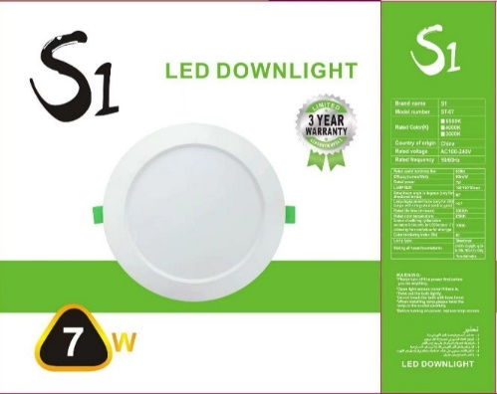
S1
watt : ●7 ●15w ●20w
Kelvin : ●3000k ●4000k ●6500k
body : white

الكود | الصنف | السعر
ST/7W/130/3Y/6500K/S1 | سبوت لايت ليد بانل 7واط اضاءة ابيض ترانس داخلي S1/3Y | 2.6
ST/7W/130/3Y/4000K/S1 | سبوت لايت ليد بانل 7واط اضاءة اوف وايت ترانس داخلي S1/3Y | 2.6
ST/7W/130/3Y/3000K/S1 | سبوت لايت ليد بانل 7واط اضاءة اصفر ترانس داخلي S1/3Y | 2.6
ST/15W/130/3Y/6500K/S1 | سبوت لايت ليد بانل 15واط اضاءة ابيض ترانس داخلي S1/3Y | 5.5
ST/15W/130/3Y/4000K/S1 | سبوت لايت ليد بانل 15واط اضاءة اوف وايت ترانس داخلي S1/3Y | 5.5
ST/15W/130/3Y/3000K/S1 | سبوت لايت ليد بانل 15واط اضاءة اصفر ترانس داخلي S1/3Y | 5.5
ST/20W/130/3Y/6500K/S1 | سبوت لايت ليد بانل 20واط اضاءة ابيض ترانس داخلي S1/3Y | 8.2
ST/20W/130/3Y/4000K/S1 | سبوت لايت ليد بانل 20واط اضاءة اوف وايت ترانس داخلي S1/3Y | 8.2
ST/20W/130/3Y/3000K/S1 | سبوت لايت ليد بانل 20واط اضاءة اصفر ترانس داخلي S1/3Y | 8.2

شركة اصول التميز للتجارة
سجل رقم : ‏2511009820‏
سبوت لايت PANEL
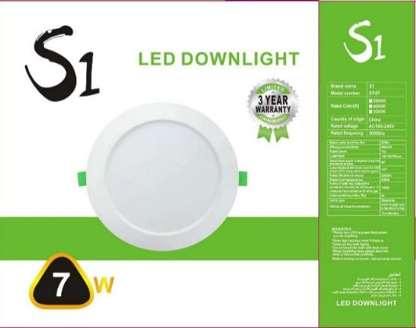
S1
watt : ●3 ●6 ●12w ●15w ●20w
Kelvin : ●3000k ●4000k ●6500k
body : white

الكود | الصنف | السعر
S1/3W/PANEL/3000K | سبوت لايت ليد بانل 3واط اصفر S1 | 3
S1/3W/PANEL/6500K | سبوت لايد ليد بانل 3واط ابيض S1 | 3
S1/3W/PANEL/4000K | سبوت لايت ليد بانل 3واط اوف وايت S1 | 3
S1/6W/PANEL/6500K | سبوت لايت ليد بانل 6واط 7سم ابيض S1 | 3.5
S1/6W/PANEL/3000K | سبوت لايت ليد بانل 6واط 7سم اصفر S1 | 3.5
S1/12W/PANEL/6500K | سبوت لايت ليد بانل 12واط ابيض S1 | 6
S1/12W/PANEL/3000K | سبوت لايت ليد بانل 12واط اصفر S1 | 6
S1/12W/PANEL/4000k | سبوت لايت ليد بانل 12واط اوف وايت S1 | 6
S1/15W/6500K/PANEL | سبوت لايت 15واط بانل ابيض S1 | 6.75
S1/15W/3000K/PANEL | سبوت لايت 15واط بانل اصفر S1 | 6.75
S1/15W/4000K/PANEL | سبوت لايت 15واط بانل اوف وايت S1 | 6.75
S1/20W/PANEL/6500K | سبوت لايت ليد 20واط بانل ابيض S1 | 7
S1/20W/PANEL/3000K | سبوت لايت ليد 20واط بانل اصفر S1 | 7
S1/20W/PANEL/4000K | سبوت لايت ليد 20واط بانل اوف وايت S1 | 7

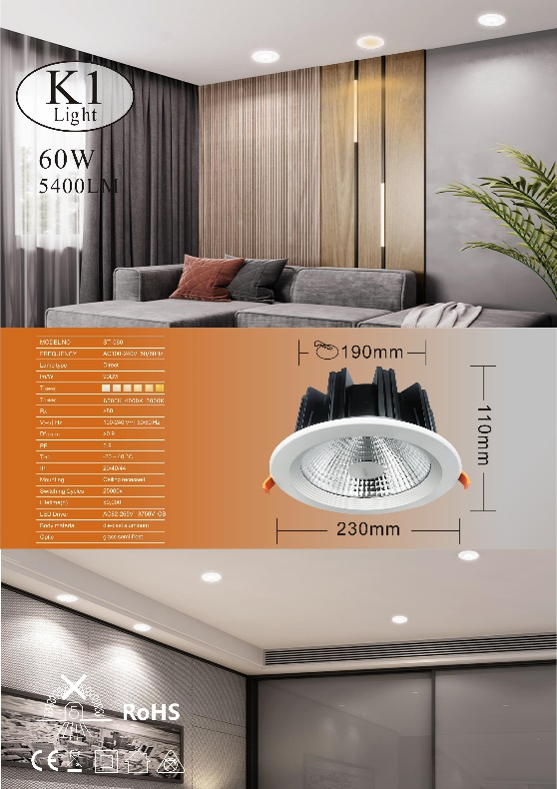
شركة اصول التميز للتجارة
سجل رقم : ‏2511009820‏
سبوت لايت COB
K1
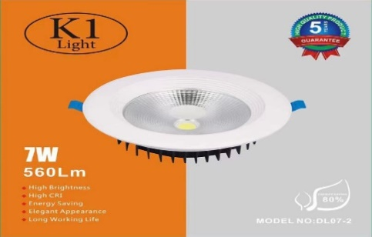
watt : ●7 ●10 ●15w ●20w ●30w ●60w
Kelvin : ●3000k ●4000k ●6500k
body : white

الكود | الصنف | السعر
K1/7W/COB/6500K/5Y | سبوت لايت ليد 7واط COB ابيض ضمان 5سنوات K1 | 12
K1/7W/COB/4000K/5Y | سبوت لايت ليد 7واط COB اوف وايت ضمان 5سنوات K1 | 12
K1/7W/COB/3000K/5Y | سبوت لايت ليد 7واط COB اصفر ضمان 5سنوات K1 | 12
K1/10W/COB/6500K/5Y | سبوت لايت ليد 10واط COB ابيض ضمان 5سنوات K1 | 17
K1/10W/COB/4000K/5Y | سبوت لايت ليد 10واط COB اوف وايت ضمان 5سنوات K1 | 17
K1/10W/COB/3000K/5Y | سبوت لايت ليد 10واط COB اصفر ضمان 5سنوات K1 | 17
K1/15W/COB/6500K/5Y | سبوت لايت ليد 15واط COB ابيض ضمان 5سنوات K1 | 22
K1/15W/COB/4000K/5Y | سبوت لايت ليد 15واط COB اوف وايت ضمان 5سنوات K1 | 22
K1/15W/COB/3000K/5Y | سبوت لايت ليد 15واط COB اصفر ضمان 5سنوات K1 | 22
K1/20W/COB/6500K/5Y | سبوت لايت ليد 20واط COB ابيض ضمان 5سنوات K1 | 28
K1/20W/COB/4000K/5Y | سبوت لايت ليد 20واط COB اوف وايت ضمان 5سنوات K1 | 28
K1/20W/COB/3000K/5Y | سبوت لايت ليد 20واط COB اصفر ضمان 5سنوات K1 | 28
K1/30W/COB/6500K/5Y | سبوت لايت ليد 30واط COB ابيض ضمان 5سنوات K1 | 33
K1/30W/COB/4000K/5Y | سبوت لايت ليد 30واط COB اوف وايت ضمان 5سنوات K1 | 33
K1/60W/COB/6500K/5Y | سبوت لايت ليد 60واط COB ابيض ضمان 5سنوات K1 | 55
K1/60W/COB/4000K/5Y | سبوت لايت ليد 60واط COB اوف وايت ضمان 5سنوات K1 | 55
K1/60W/COB/3000K/5Y | سبوت لايت ليد 60واط COB اصفر ضمان 5سنوات K1 | 55

شركة اصول التميز للتجارة
سجل رقم : ‏2511009820‏
سبوت لايت COB
K1
watt : ●7 ●10 ●15w ●30w
Kelvin : ●3000k ●4000k ●6500k
body : white

الكود | الصنف | السعر
K1/7W/COB/6500K/ALUMINIUM/5Y | سبوت لايت ليد 7واط COB ابيض 5Y ترانس المونيوم K1 | 7
K1/7W/COB/4000K/ALUMINIUM/5Y | سبوت لايت ليد 7واط COB اوف وايت 5Y ترانس المونيوم K1 | 7
K1/7W/COB/3000K/ALUMINIUM/5Y | سبوت لايت ليد 7واط COB اصفر5Y ترانس المونيوم K1 | 7
K1/10W/COB/6500K/ALUMINIUM/5Y | سبوت لايت ليد 10واط COB ابيض 5Y ترانس المونيوم K1 | 10
K1/10W/COB/4000K/ALUMINIUM/5Y | سبوت لايت ليد 10واط ا COB اوف وايت 5Y ترانس المونيوم K1 | 10
K1/10W/COB/3000K/ALUMINIUM/5Y | سبوت لايت ليد 10واط COB اصفر 5Y ترانس المونيوم K1 | 10
K1/15W/COB/6500K/ALUMINIUM/5Y | سبوت لايت ليد 15واط COB ابيض 5Y ترانس المونيوم K1 | 14
K1/15W/COB/4000K/ALUMINIUM/5Y | سبوت لايت ليد 15واط COB اوف وايت 5Y ترانس المونيوم K1 | 14
K1/15W/COB/3000K/ALUMINIUM/5Y | سبوت لايت ليد 15واط COB اصفر 5Y ترانس المونيوم K1 | 14
K1/30W/COB/6500K/ALUMINIUM/5Y | سبوت لايت ليد 30واط COB ابيض 5Y ترانس المونيوم K1 | 20
K1/30W/COB/4000K/ALUMINIUM/5Y | سبوت لايت ليد 30واط COB اوف وايت 5Y ترانس المونيوم K1 | 20
K1/30W/COB/3000K/ALUMINIUM/5Y | سبوت لايت ليد 30واط COB اصفر 5Y ترانس المونيوم K1 | 20

شركة اصول التميز للتجارة
سجل رقم : ‏2511009820‏
سبوت لايت COB
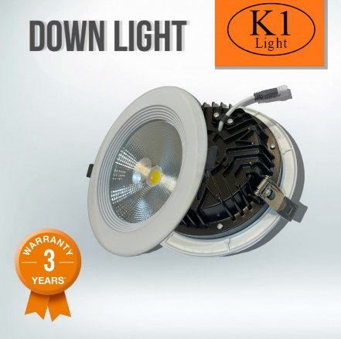
K1

watt : ●7 ●10 ●15w ●30w
Kelvin : ●3000k ●4000k ●6500k
body : white

الكود | الصنف | السعر
K1/7W/COB/6500K/3Y | سبوت لايت ليد 7واط COB ابيض ضمان 3سنوات K1 | 8
K1/7W/COB/4000K/3Y | سبوت لايت ليد 7واط COB اوف وايت ضمان 3سنوات K1 | 8
K1/7W/COB/3000K/3Y | سبوت لايت ليد 7واط COB اصفر ضمان 3سنوات K1 | 8
K1/10W/COB/6500K/3Y | سبوت لايت ليد 10واط COB ابيض ضمان 3سنوات K1 | 11.5
K1/10W/COB/4000K/3Y | سبوت لايت ليد 10واط COB اوف وايت ضمان 3سنوات K1 | 11.5
K1/10W/COB/3000K/3Y | سبوت لايت ليد 10واط COB اصفر ضمان 3سنوات K1 | 11.5
K1/15W/COB/6500K/3Y | سبوت لايت ليد 15واط COB ابيض ضمان 3سنوات K1 | 15.5
K1/15W/COB/4000K/3Y | سبوت لايت ليد 15واط COB اوف وايت ضمان 3سنوات K1 | 15.5
K1/15W/COB/3000K/3Y | سبوت لايت ليد 15واط COB اصفر ضمان 3سنوات K1 | 15.5
K1/30W/COB/6500K/3Y | سبوت لايت ليد 30واط COB ابيض ضمان 3سنوات K1 | 23
K1/30W/COB/4000K/3Y | سبوت لايت ليد 30واط COB اوف وايت ضمان 3سنوات K1 | 23
K1/30W/COB/3000K/3Y | سبوت لايت ليد 30واط COB اصفر ضمان 3سنوات K1 | 23

شركة اصول التميز للتجارة
سجل رقم : ‏2511009820‏
سبوت لايت PANEL
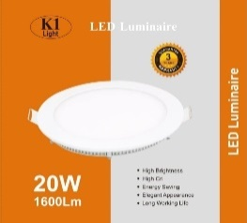
K1
watt : ●5 ●8 ●15w ●20w
Kelvin : ●3000k ●4000k ●6500k
body : white

الكود | الصنف | السعر
K1/5W/PANEL/3000K/3Y | سبوت لايت ليد 5واط بانل اصفر ضمان 3سنوات K1 | 6
K1/5W/PANEL/6500K/3Y | سبوت لايت ليد 5واط بانل ابيض ضمان 3سنوات K1 | 6
K1/5W/PANEL/4000K/3Y | سبوت لايت ليد 5واط بانل اوف وايت ضمان 3سنوات K1 | 6
K1/8W/PANEL/3000K/3Y | سبوت لايت ليد 8واط بانل اصفر ضمان 3سنوات K1 | 8.5
K1/8W/PANEL/6500K/3Y | سبوت لايت ليد 8واط بانل ابيض ضمان 3سنوات K1 | 8.5
K1/8W/PANEL/4000K/3Y | سبوت لايت ليد 8واط بانل اوف وايت ضمان 3سنوات K1 | 8.5
K1/15W/PANEL/3000K/3Y | سبوت لايت ليد 15واط بانل اصفر ضمان 3سنوات K1 | 11
K1/15W/PANEL/6500K/3Y | سبوت لايت ليد 15واط بانل ابيض ضمان 3سنوات K1 | 11
K1/15W/PANEL/4000K/3Y | سبوت لايت ليد 15واط بانل اوف وايت ضمان 3سنوات K1 | 11
K1/20W/PANEL/3000K/3Y | سبوت لايت ليد 20واط بانل اصفر ضمان 3سنوات K1 | 15
K1/20W/PANEL/6500K/3Y | سبوت لايت ليد 20واط بانل ابيض ضمان 3سنوات K1 | 15
K1/20W/PANEL/4000K/3Y | سبوت لايت ليد 20واط بانل اوف وايت ضمان 3سنوات K1 | 15

شركة اصول التميز للتجارة
سجل رقم : ‏2511009820‏
Gu10
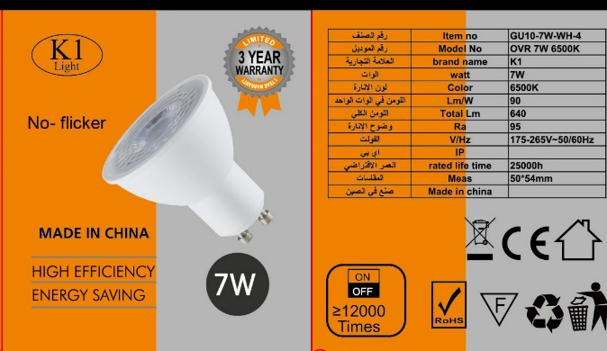
S1 & K1

watt : ●7 ●9
Kelvin : ●3000k ●4000k ●6500k
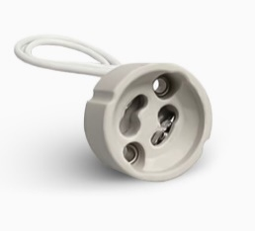

الكود | الصنف | السعر
GU10/7W/3000K/CR90/S1 | لمبه ليد 7واط اصفر S1/GU10/CR90 | 1.5
GU10/7W/4000K/CR90/S1 | لمبه ليد 7واط اوف وايت S1/GU10/CR90 | 1.5
GU10/7W/CR80/600LM/3000K/K1 | لمبه ليد 7واط اصفر GU10/K1/CR80 | 1.8
K1/GU10/7W/3000K/CR90 | لمبة ليد 7واط اصفر K1/GU10/CR90 | 1.8
K1/GU10/7W/4000K/CR90 | لمبة ليد 7واط اوف وايت K1/GU10/CR90 | 1.8
GU10/7W/4000K/CR95/K1 | لمبه ليد 7واط اوف وايت K1/GU10/CR95 | 2
GU10/7W/6500K/CR95/K1 | لمبه ليد 7واط ابيض K1/GU10/CR95 | 2
K1/GU10/9W/3000K/CR90 | لمبة ليد 9 واط اصفر K1/GU10/CR90 | 3
K1/GU10/9W/4000K/CR90 | لمبة ليد 9 واط اوف وايت K1/GU10/CR90 | 3
K1/GU10/9W/3000K/CR95 | لمبة ليد 9 واط اصفر K1/GU10/CR95 | 5
K1/GU10/9W/4000K/CR95 | لمبة ليد 9 واط اوف وايت K1/GU10/CR95 | 5
GU10/DIMMABLE/7W/3000K/CR90/K1 | لمبة ليد7واط GU10/K1 اصفر دايمر CR90 | 5.5
HOLDER/GU10/MT | هولدر GU10/MT | 0.4

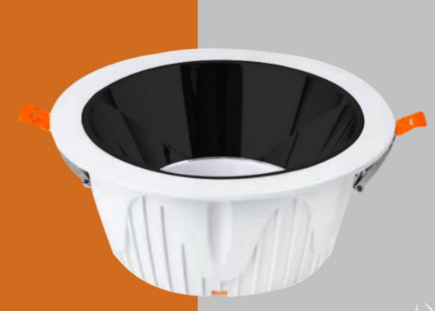
شركة اصول التميز للتجارة
سجل رقم : ‏2511009820‏
سبوت لايت GU10
watt : ●7 ●36w
K1
Kelvin : ●3000k ●4000k ●6500k

body : white

الكود | الصنف | السعر
ST-07/7W/WH+6500K/K1 | كشاف مانع التوهج مع اللمبة 7واط اطار ابيض اضاءة ابيض K1 | 11
ST-07/7W/WH+3000K/K1 | كشاف مانع التوهج مع اللمبة 7واط اطار ابيض اضاءة اصفر K1 | 11
ST-07/7W/WH+4000K/K1 | كشاف مانع التوهج مع اللمبة 7واط اطار ابيض اضاءة اوف وايت K1 | 11
ST-036/36W/WH+6500K/K1 | كشاف مانع التوهج مع اللمبة 36واط اطار ابيض اضاءة ابيض K1 | 38
ST-036/36W/WH+4000K/K1 | كشاف مانع التوهج مع اللمبة 36واط اطار ابيض اضاءة اوف وايت K1 | 38

سبوت لايت
K1
body : ●white ●black ●white & black

الكود | الصنف | السعر
K1/H505/1/RD/WH+BK | قاعدة كشاف مانع التوهج مفرد مدور المونيوم ابيض * اسود K1/505 | 3.5
K1/H505/1/RD/BK+BK | قاعدة كشاف مانع التوهج مفرد مدور المونيوم اسود * اسود K1/505 | 3.5
K1/H505/1/RD/WH+WH | قاعدة كشاف مانع التوهج مفرد مدور المونيوم ابيض*ابيض K1/505 | 3.5
K1/H505/1/SQ/WH+BK | قاعدة كشاف مانع التوهج مفرد مربع المونيوم ابيض * اسود K1/505 | 4
K1/H505/1/SQ/BK+BK | قاعدة كشاف مانع التوهج مفرد مربع المونيوم اسود * اسود K1/505 | 4
H505/2/BK*BK/ALUMINUM/K1 | قاعدة كشاف مانع التوهج المونيوم مجوز مربع اسود*اسود K1 | 9
H505/2/WH*BK/ALUMINUM/K1 | قاعدة كشاف مانع التوهج المونيوم مجوز مربع ابيض*اسود K1 | 9
H505/3/BK*BK/ALUMINUM/K1 | قاعدة كشاف مانع التوهج المونيوم ثلاثي مربع اسود*اسود K1 | 13.5
H505/3/WH*BK/ALUMINUM/K1 | قاعدة كشاف مانع التوهج المونيوم ثلاثي ابيض*اسود K1 | 13.5

شركة اصول التميز للتجارة
سجل رقم : ‏2511009820‏
سبوت لايت
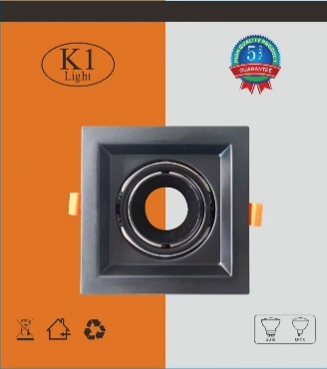
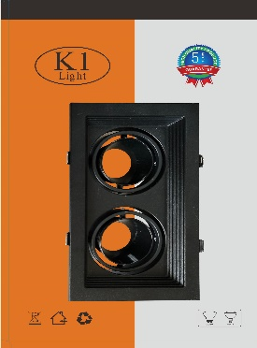
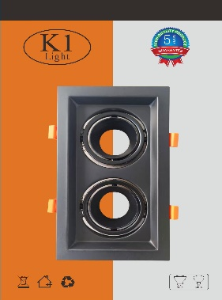
K1

body : ●white ●black ●white & black

الكود | الصنف | السعر
K1/16/1/WH | قاعدة كشاف مانع التوهج عريض المونيوم مفرد مربع مدرج ابيض K1 | 5
K1/16/1X/BK | قاعدة كشاف مانع التوهج عريض المونيوم مفرد مربع ساده اسود K1 | 5
K1/16/1/BK | قاعدة كشاف مانع التوهج عريض المونيوم مفرد مربع مدرج اسود K1 | 5
K1/16/1/WH+BK | قاعدة كشاف مانع التوهج عريض المونيوم K1 مفرد مربع WH+BK | 5
K1/16/2X/BK | قاعدة كشاف مانع التوهج عريض المونيوم مجوز ساده اسود K1 | 6.5
K1/16/2/WH+WH | قاعدة كشاف مانع التوهج عريض الومنيوم K1 مجوز WH+WH | 6.5
K1/16/2/WH+BK | قاعدة كشاف مانع التوهج عريض المونيوم K1 مجوز WH+BK | 6.5
K1/16/2/BK | قاعدة كشاف مانع التوهج عريض المونيوم مجوز مدرج اسود K1 | 6.5
K1/16/3/WH+BK | قاعدة كشاف مانع التوهج عريض المونيوم K1 ثلاثي WH+BK | 10.5
K1/16/3X/BK | قاعدة كشاف مانع التوهج عريض المونيوم ثلاثي ساده اسود K1 | 10.5
K1/16/3/BK+BK | قاعدة كشاف مانع التوهج عريض الومنيوم ثلاثي مدرج اسود K1 | 10.5

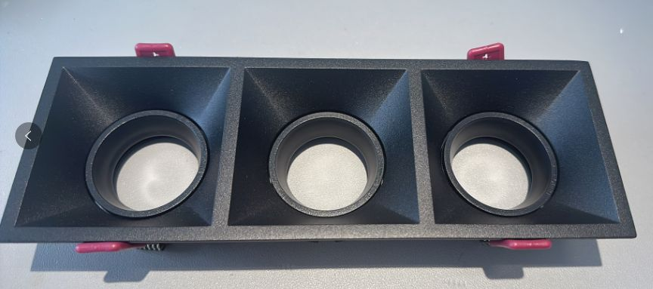
body : black
سبوت لايت
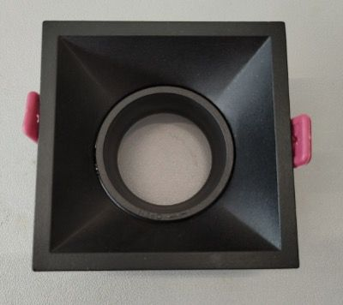 K1

الكود | الصنف | السعر
K1/H902/1/SQ/FRONT/BK | قاعدة كشاف مانع التوهج مفرد مربع المونيوم اسود K1/ 902 | 6
K1/H902/2/SQ/FRONT/BK | قاعدة كشاف مانع التوهج مجوز مربع المونيوم اسود K1/902/2 | 13.5
K1/H902/3/SQ/FRONT/BK | قاعدة كشاف مانع التوهج ثلاثي مربع المونيوم اسود K1/902/3 | 17

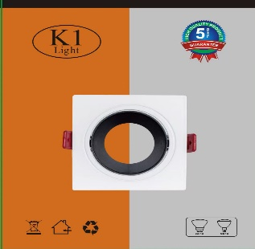
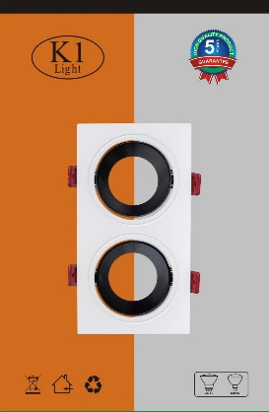
شركة اصول التميز للتجارة
سجل رقم : ‏2511009820‏
سبوت لايت
K1
body : ●white ●black ●white & black

الكود | الصنف | السعر
H101/1/SQ/BK/K1 | قاعدة كشاف مانع التوهج المونيوم مفرد مربع اسود K1/H101/1 | 2.25
H101/1/SQ/WH*BK/K1 | قاعدة كشاف مانع التوهج المونيوم مفرد مربع ابيض*اسود K1/H101/1 | 2.25
H101/1/SQ/WH/K1 | قاعدة كشاف مانع التوهج المونيوم مفرد مربع ابيض K1/H101/1 | 2.25
H101/2/SQ/BK/K1 | قاعدة كشاف مانع التوهج المونيوم مزدوج اسود K1/H101/2 | 5
H101/2/SQ/WH*BK/K1 | قاعدة كشاف مانع التوهج المونيوم مزدوج ابيض*اسود K1/H101/2 | 5
H101/2/SQ/WH/K1 | قاعدة كشاف مانع التوهج المونيوم مزدوج ابيض K1/H101/2 | 5
H101/3/SQ/BK/K1 | قاعدة كشاف مانع التوهج المونيوم ثلاثي اسود K1/H101/3 | 11.5
H101/3/SQ/WH*BK/K1 | قاعدة كشاف مانع التوهج المونيوم ثلاثي ابيض*اسود K1/H101/3 | 11.5
H101/3/SQ/WH/K1 | قاعدة كشاف مانع التوهج المونيوم ثلاثي ابيض K1/H101/3 | 11.5

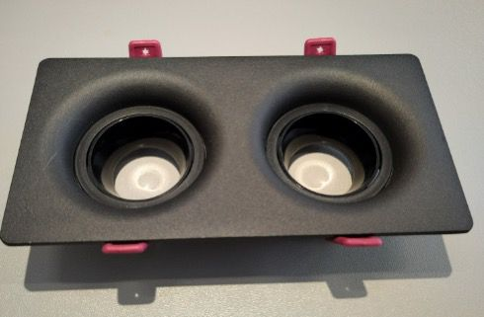
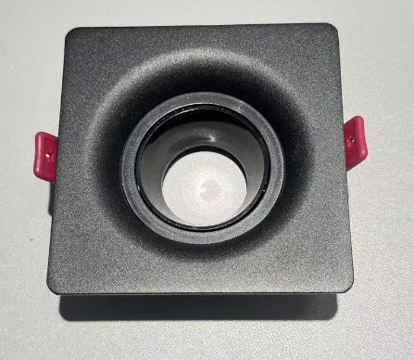
 | سبوت لايت
K1
body : ●black ●white & black

الكود | الصنف | السعر
H602/RD/BK*BK/K1 | قاعدة كشاف مانع التوهج المونيوم مفرد مدور اسود*اسود K1/H602 | 6
H602/RD/WH*BK/K1 | قاعدة كشاف مانع التوهج المونيوم مفرد مدور ابيض*اسود K1/H602 | 6
H602/1/SQ/BK*BK/K1 | قاعدة كشاف مانع التوهج المونيوم مفرد مربع اسود*اسود K1/H602/1 | 6.5
H602/1/SQ/WH*BK/K1 | قاعدة كشاف مانع التوهج المونيوم مفرد مربع ابيض*اسود K1/H602/1 | 6.5
H602/2/SQ/BK*BK/K1 | قاعدة كشاف مانع التوهج المونيوم مزدوج اسود*اسود K1/H602/2 | 11.5
H602/2/SQ/WH*BK/K1 | قاعدة كشاف مانع التوهج المونيوم مزدوج ابيض*اسودK1/H602/2 | 11.5

شركة اصول التميز للتجارة
سجل رقم : ‏2511009820‏
 | سبوت لايت
S1

body : ●white ●black ●white & black

الكود | الصنف | السعر
ST-FACE-04/BK+BK/SMALL/S1 | قاعدة كشاف مانع التوهج مفرد مدور صغير S1 | 1.5
ST-FACE-04/WH+WH/SMALL/S1 | قاعدة كشاف مانع التوهج مفرد مدور صغير S1 | 1.5
ST-FACE-06/BK+BK/ONE-SET/S1 | قاعدة كشاف مانع التوهج مفرد مدور قطعة واحدة S1 | 1.5
ST-FACE-06/WH+WH/ONE-SET/S1 | قاعدة كشاف مانع التوهج مفرد مدور قطعة واحدة S1 | 1.5
ST-FACE-01/BK+BK/S1 | قاعدة كشاف مانع التوهج مفرد مربع S1 | 2.75
ST-FACE-01/WH+BK/S1 | قاعدة كشاف مانع التوهج ابيض خارجي اسود داخلي مفرد مربع S1 | 2.75
ST-FACE-01/WH+WH/S1 | قاعدة كشاف مانع التوهج مفرد مربع S1 | 2.75
ST-FA02/BK+WH/S1 | قاعدة كشاف مانع التوهج اسود خارجي ابيض داخلي مفرد مربع S1 | 2.75
ST-FA05/BK+WH/S1 | قاعدة كشاف مانع التوهج اسود خارجي ابيض داخلي مفرد مدور كبير S1 | 2.75
ST-FACE-05/WH+BK/LARGE/S1 | قاعدة كشاف مانع التوهج ابيض خارجي اسود داخلي مفرد مدور كبير S1 | 2.75
ST-FACE-02/BK+BK/S1 | قاعدة كشاف مانع التوهج مجوز مربع S1 | 5.25
ST-FACE-02/WH+BK/S1 | قاعدة كشاف مانع التوهج ابيض خارجي اسود داخلي مجوز مربع S1 | 5.25
ST-FACE-02/WH+WH/S1 | قاعدة كشاف مانع التوهج مجوز مربع S1 | 5.25
ST-FA03/BK+WH/S1 | قاعدة كشاف مانع التوهج اسود خارجي ابيض داخلي مجوز مربع S1 | 5.25
ST-FACE-03/BK+BK/S1 | قاعدة كشاف مانع التوهج ثلاثي مربع S1 | 7
ST-FACE-03/WH+BK/S1 | قاعدة كشاف مانع التوهج ابيض خارجي اسود داخلي ثلاثي مربع S1 | 7
ST-FACE-03/WH+WH/S1 | قاعدة كشاف مانع التوهج ثلاثي مربع S1 | 7
ST-FA04/BK+BK/SHINY/S1 | قاعدة كشاف مانع التوهج ثلاثي اسود خارجي اسود (لامع) داخلي S1 | 4.5
ST-FA04/WH+BK/SHINY/S1 | قاعدة كشاف مانع التوهج ثلاثي ابيض خارجي اسود (لامع) داخلي S1 | 4.5

شركة اصول التميز للتجارة
سجل رقم : ‏2511009820‏
سلندر
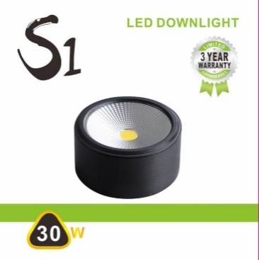
S1
watt : ●7 ●10 ●15w ●20w ●30w
Kelvin : ●3000k ●4000k ●6500k
body : ● white ● black

الكود | الصنف | السعر
7041/7W/BK+6500K/S1 | سلندر ليد 7واط 7سم اسود اضاءة ابيض S1 | 8.5
7041/7W/BK+3000K/S1 | سلندر ليد 7واط 7سم اسود اضاءة اصفر S1 | 8.5
7041/7W/WH+6500K/S1 | سلندر ليد 7واط 7سم ابيض اضاءة ابيض S1 | 8.5
7041/7W/WH+3000K/S1 | سلندر ليد 7واط 7سم ابيض اضاءة اصفر S1 | 8.5
7041/10W/BK+4000K/S1 | سلندر ليد 10واط 9سم اسود اضاءة اوف وايت S1 | 9.5
7041/10W/BK+6500K/S1 | سلندر ليد 10واط 9سم اسود اضاءة ابيض S1 | 9.5
7041/10W/BK+3000K/S1 | سلندر ليد 10واط 9سم اسود اضاءة اصفر S1 | 9.5
7041/10W/WH+6500K/S1 | سلندر ليد 10واط 9سم ابيض اضاءة ابيض S1 | 9.5
7041/10W/WH+3000K/S1 | سلندر ليد 10واط 9سم ابيض اضاءة اصفر S1 | 9.5
7041/15W/BK+4000K/S1 | سلندر ليد 15واط 11.5سم اسود اضاءة اوف وايت S1 | 12
7041/15W/BK+6500K/S1 | سلندر ليد 15واط 11.5سم اسود اضاءة ابيض S1 | 12
7041/15W/WH+6500K/S1 | سلندر ليد 15واط 11.5سم ابيض اضاءة ابيض S1 | 12
7041/15W/WH+3000K/S1 | سلندر ليد 15واط 11.5سم ابيض اضاءة اصفر S1 | 12
7041/15W/BK+3000K/S1 | سلندر ليد 15واط 11.5سم اسود اضاءة اصفر S1 | 12
7041/20W/BK+4000K/S1 | سلندر ليد 20واط اسود اضاءة اوف وايت S1 | 14
7041/20W/BK+3000K/S1 | سلندر ليد 20واط اسود اضاءة اصفر S1 | 14
7041/30W/BK+4000K/S1 | سلندر ليد 30واط اسود اضاءة اوف وايت S1 | 17.4
7041/30W/BK+3000K/S1 | سلندر ليد 30واط اسود اضاءة اصفر S1 | 17.4

شركة اصول التميز للتجارة
سجل رقم : ‏2511009820‏
سلندر لطش
watt : 30w
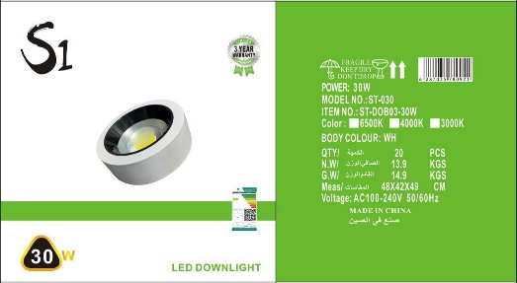
S1
Kelvin : ●3000k ●4000k ●6500k

body : ● white ● black

الكود | الصنف | السعر
S1/30W/DOB03/BK+4000K/ALUMINIUM/3Y | سلندر لطش مانع التوهج 30واط اسود اضاءة اوف وايت ضمان 3سنوات المونيوم S1 | 22
S1/30W/DOB03/BK+3000K/ALUMINIUM/3Y | سلندر لطش مانع التوهج 30واط اسود اضاءة اصفر ضمان 3سنوات المونيوم S1 | 22
S1/30W/DOB03/WH+4000K/ALUMINIUM/3Y | سلندر لطش مانع التوهج 30واط ابيض اضاءة اوف وايت ضمان 3سنوات المونيوم S1 | 22
S1/30W/DOB03/WH+6500K/ALUMINIUM/3Y | سلندر لطش مانع التوهج 30واط ابيض اضاءة ابيض ضمان 3سنوات المونيوم S1 | 22
S1/30W/DOB03/WH+3000K/ALUMINIUM/3Y | سلندر لطش مانع التوهج 30واط ابيض اضاءة اصفر ضمان 3سنوات المونيوم S1 | 22

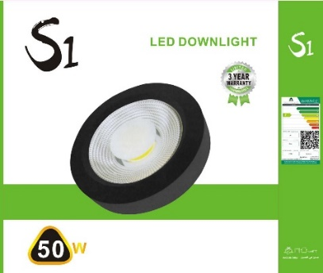
watt : ●20w ●30w ●50w
سلندر لطش
S1
Kelvin : ●3000k ●4000k ●6500k

body : ● white ● black

الكود | الصنف | السعر
S1/20W/6500K/140/COB | لطش 20واط COB ابيض S1 | 11.5
S1/30W/WH/4000K/140/COB | لطش 30واط COB اطار ابيض اضاءة اوف وايت S1 | 12.5
S1/30W/WH/6500K/140/COB | لطش 30واط COB اطار ابيض اضاءة ابيض S1 | 12.5
S1/30W/WH/3000K/140/COB | لطش 30واط COB اطار ابيض اضاءة اصفر S1 | 12.5
S1/30W/BK/3000K/140/COB | لطش 30واط COB اطار اسود اضاءة اصفر S1 | 13
S1/30W/BK/4000K/140/COB | لطش 30واط COB اطار اسود اضاءة اوف وايت S1 | 13
S1/30W/BK/6500K/140/COB | لطش 30واط COB اطار اسود اضاءة ابيض S1 | 13
S1/50W/BK/4000K/140/COB | لطش 50واط COB اطار اسود اضاءة اوف وايت S1 | 23
S1/50W/BK/6500K/140/COB | لطش 50واط COB اطار اسود اضاءة ابيض S1 | 23
S1/50W/WH/4000K/140/COB | لطش 50واط COB اطار ابيض اضاءة اوف وايت S1 | 23
S1/50W/WH/6500K/140/COB | لطش 50واط COB اطار ابيض اضاءة ابيض S1 | 23

شركة اصول التميز للتجارة
سجل رقم : ‏2511009820‏
سلندر لطش
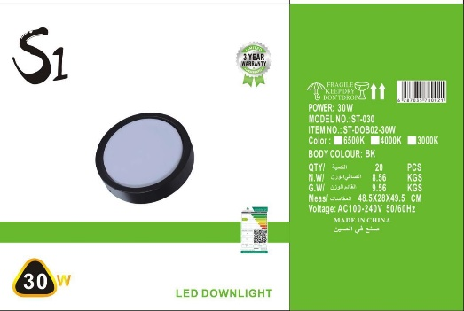
S1
watt : ●20w ●30w
Kelvin : ●3000k ●4000k ●6500k
body : ● white ● black

الكود | الصنف | السعر
S1/20W/130/BK+4000K | لطش ليد بانل 20واط اطار اسود اضاءة اوف وايت S1 | 8.5
S1/20W/130/BK+6500K | لطش ليد بانل 20واط اطار اسود اضاءة ابيض S1 | 8.5
S1/20W/130/BK+3000K | لطش ليد بانل 20واط اطار اسود اضاءة اصفر S1 | 8.5
S1/20W/130/WH+3000K | لطش ليد بانل 20واط اطار ابيض اضاءة اصفر S1 | 8.5
S1/30W/130/WH+6500K | لطش ليد بانل 30واط اطار ابيض اضاءة ابيض S1 | 13

watt : 36w
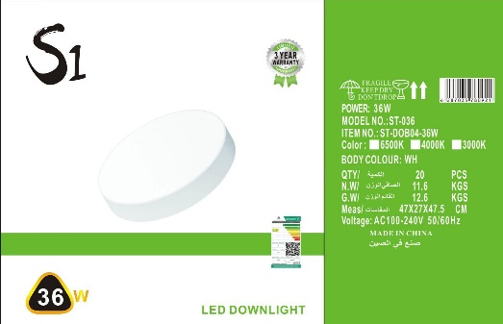
سلندر لطش
S1
Kelvin : ●3000k ●4000k ●6500k

body : white

الكود | الصنف | السعر
S1/36W/6500K | لطش بانل مدور 36واط اضاءة ابيض S1 | 25
S1/36W/4000K | لطش بانل مدور 36واط اضاءة اوف وايت S1 | 25
S1/36W/3000K | لطش بانل مدور 36واط اضاءة اصفر S1 | 25

شركة اصول التميز للتجارة
سجل رقم : ‏2511009820‏
سلندر
watt : ●10 ●15w
K1

Kelvin : 3000k
body : ● white ● black

الكود | الصنف | السعر
DL10-2/7041/10W/BK+3000K/K1 | سلندر ليد 10واط 9سم اسود اضاءة اصفر K1 | 12
DL10-2/7041/10W/WH+3000K/K1 | سلندر ليد 10واط 9سم ابيض اضاءة اصفر K1 | 12
DL15-1/7041/15W/BK+3000K/K1 | سلندر ليد 15واط 11.5سم اسود اضاءة اصفر K1 | 16
DL15-1/7041/15W/WH+3000K/K1 | سلندر ليد 15واط 11.5سم ابيض اضاءة اصفر K1 | 16

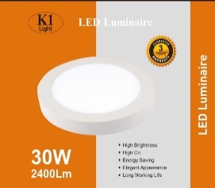
سلندر لطش
K1
watt : ●20w ●30w
Kelvin : ●3000k ●6500k
body : white

الكود | الصنف | السعر
K1/20W/PANAL/3000K/3Y/SELNDER | لطش ليد 20واط بانل اصفر ضمان 3سنوات K1 | 18
K1/30W/PANAL/6500K/3Y/SELNDER | لطش ليد 30واط بانل ابيض ضمان 3سنوات K1 | 25
K1/30W/PANAL/3000K/3Y/SELNDER | لطش ليد 30واط بانل اصفر ضمان 3سنوات K1 | 25

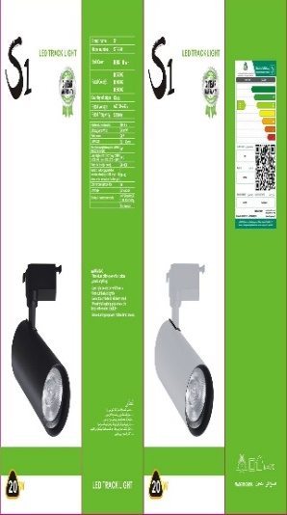
شركة اصول التميز للتجارة
سجل رقم : ‏2511009820‏
تراك لايت
watt : ●10 ●20 ●30w ●40w ●50w
Kelvin : ●3000k ●4000k ●6500k
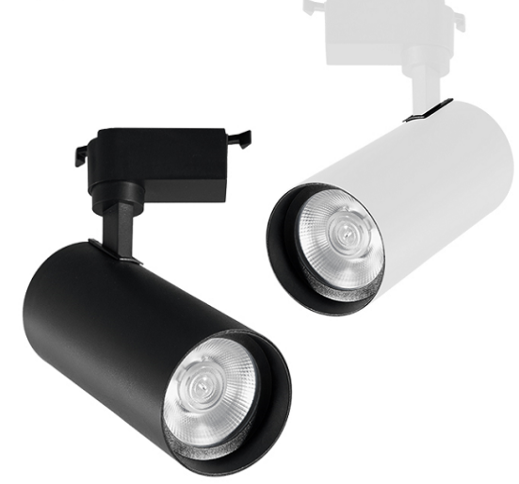
S1
body : ● white ● black

الكود | الصنف | السعر
S1/10W/ALUMINIUM/3000K/BK | كشاف تراك لايت 10واط المونيوم اسود اضاءة اصفر S1 | 10
S1/10W/ALUMINIUM/3000K/WH | كشاف تراك لايت 10واط المونيوم ابيض اضاءة اصفر S1 | 10
S1/10W/ALUMINIUM/4000K/BK | كشاف تراك لايت 10واط المونيوم اسود اضاءة اوف وايت S1 | 10
S1/10W/ALUMINIUM/4000K/WH | كشاف تراك لايت 10واط المونيوم ابيض اضاءة اوف وايت S1 | 10
S1/10W/ALUMINIUM/6500K/BK | كشاف تراك لايت 10واط المونيوم اسود اضاءة ابيض S1 | 10
S1/10W/ALUMINIUM/6500K/WH | كشاف تراك لايت 10واط المونيوم ابيض اضاءة ابيض S1 | 10
S1/20W/ALUMINIUM/3000K/BK | كشاف تراك لايت 20واط المونيوم اسود اضاءة اصفر S1 | 13
S1/20W/ALUMINIUM/3000K/WH | كشاف تراك لايت 20واط المونيوم ابيض اضاءة اصفر S1 | 13
S1/20W/ALUMINIUM/4000K/BK | كشاف تراك لايت 20واط المونيوم اسود اضاءة اوف وايت S1 | 13
S1/20W/ALUMINIUM/4000K/WH | كشاف تراك لايت 20واط المونيوم ابيض اضاءة اوف وايت S1 | 13
S1/20W/ALUMINIUM/6500K/BK | كشاف تراك لايت 20واط المونيوم اسود اضاءة ابيض S1 | 13
S1/20W/ALUMINIUM/6500K/WH | كشاف تراك لايت 20واط المونيوم ابيض اضاءة ابيض S1 | 13
S1/30W/ALUMINIUM/3000K/BK | كشاف تراك لايت 30واط المونيوم اسود اضاءة اصفر S1 | 16.5
S1/30W/ALUMINIUM/3000K/WH | كشاف تراك لايت 30واط المونيوم ابيض اضاءة اصفرS1 | 16.5
S1/30W/ALUMINIUM/4000K/BK | كشاف تراك لايت 30واط المونيوم اسود اضاءة اوف وايت S1 | 16.5
S1/30W/ALUMINIUM/4000K/WH | كشاف تراك لايت 30واط المونيوم ابيض اضاءة اوف وايت S1 | 16.5
S1/30W/ALUMINIUM/6500K/BK | كشاف تراك لايت 30واط المونيوم اسود اضاءة ابيض S1 | 16.5
S1/30W/ALUMINIUM/6500K/WH | كشاف تراك لايت 30واط المونيوم ابيض اضاءة ابيض S1 | 16.5
S1/40W/ALUMINIUM/3000K/BK | كشاف تراك لايت 40واط المونيوم اسود اضاءة اصفر S1 | 22
S1/40W/ALUMINIUM/3000K/WH | كشاف تراك لايت 40واط المونيوم ابيض اضاءة اصفر S1 | 22
S1/40W/ALUMINIUM/4000K/BK | كشاف تراك لايت 40واط المونيوم اسود اضاءة اوف وايت S1 | 22
S1/40W/ALUMINIUM/4000K/WH | كشاف تراك لايت 40واط المونيوم ابيض اضاءة اوف وايتS1 | 22
S1/40W/ALUMINIUM/6500K/BK | كشاف تراك لايت 40واط المونيوم اسود اضاءة ابيض S1 | 22
S1/40W/ALUMINIUM/6500K/WH | كشاف تراك لايت 40واط المونيوم ابيض اضاءة ابيضS1 | 22
S1/50W/ALUMINIUM/3000K/BK | كشاف تراك لايت 50واط المونيوم اسود اضاءة اصفر S1 | 36
S1/50W/ALUMINIUM/3000K/WH | كشاف تراك لايت 50واط المونيوم ابيض اضاءة اصفر S1 | 36
S1/50W/ALUMINIUM/6500K/BK | كشاف تراك لايت 50واط المونيوم اسود اضاءة ابيض S1 | 36
S1/50W/ALUMINIUM/6500K/WH | كشاف تراك لايت 50واط المونيوم ابيض اضاءة ابيض S1 | 36
YZ6201/TRACK/2LINE/1M/BK/S1 | حامل كشاف سقف معلق (تراك لايت) 1متر اسود S1 | 5
YZ6201/TRACK/2LINE/1M/WH/S1 | حامل كشاف سقف معلق (تراك لايت) 1متر ابيض S1 | 5
YZ6201/TRACK/2LINE/1.5M/BK/S1 | حامل كشاف سقف معلق (تراك لايت) 1.5متر اسود S1 | 9.5
YZ6201/TRACK/2LINE/1.5M/WH/S1 | حامل كشاف سقف معلق (ترالك لايت) 1.5متر ابيض S1 | 9.5
YZ6201/TRACK/2LINE/2M/BK/S1 | حامل كشاف سقف معلق (تراك لايت) 2متر اسود S1 | 10.5
YZ6201/TRACK/2LINE/2M/WH/S1 | حامل كشاف سقف معلق (تراك لايت) 2متر ابيض S1 | 10.5
YZ6201/TRACK/2LINE/3M/BK/S1 | حامل كشاف سقف معلق (تراك لايت) 3متر اسود S1 | 13.5
YZ6201/TRACK/2LINE/3M/WH/S1 | حامل كشاف سقف معلق (تراك لايت) 3متر ابيض S1 | 13.5

شركة اصول التميز للتجارة
سجل رقم : ‏2511009820‏
تراك لايت
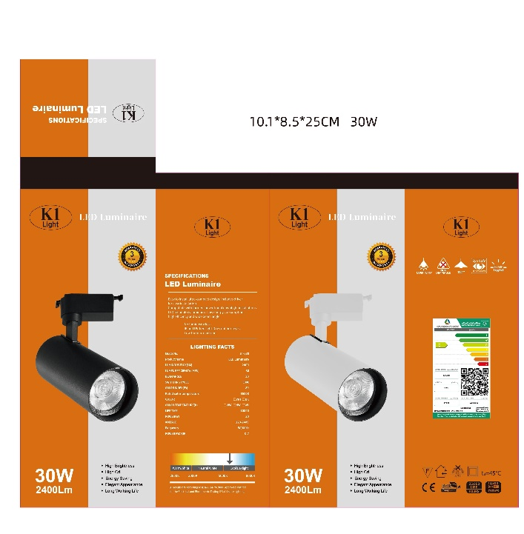
K1
watt : ●10 ●20w ●30w
Kelvin : ●3000k ●4000k ●6500k
body : ● white ● black

الكود | الصنف | السعر
FX10/10W/BK+4000K/K1 | كشاف سقف معلق (تراك لايت) 10واط اسود اضاءة اوف وايت K1 | 16
FX10/10W/BK+6500K/K1 | كشاف سقف معلق (تراك لايت) 10واط اسود اضاءة ابيض K1 | 16
FX10/10W/BK+3000K/K1 | كشاف سقف معلق (تراك لايت) 10واط اسود اضاءة اصفر K1 | 16
FX10/10W/WH+4000K/K1 | كشاف سقف معلق (تراك لايت) 10واط ابيض اضاءة اوف وايت K1 | 16
FX10/10W/WH+6500K/K1 | كشاف سقف معلق (تراك لايت) 10واط ابيض اضاءة ابيض K1 | 16
FX10/10W/WH+3000K/K1 | كشاف سقف معلق (تراك لايت) 10واط ابيض اضاءة اصفر K1 | 16
FX20/20W/BK+4000K/K1 | كشاف سقف معلق (تراك لايت) 20واط اسود اضاءة اوف وايت K1 | 22
FX20/20W/BK+6500K/K1 | كشاف سقف معلق (تراك لايت) 20واط اسود اضاءة ابيض K1 | 22
FX20/20W/BK+3000K/K1 | كشاف سقف معلق (تراك لايت) 20واط اسود اضاءة اصفر K1 | 22
FX20/20W/WH+4000K/K1 | كشاف سقف معلق (تراك لايت) 20واط ابيض اضاءة اوف وايت K1 | 22
FX20/20W/WH+6500K/K1 | كشاف سقف معلق (تراك لايت) 20واط ابيض اضاءة ابيض K1 | 22
FX20/20W/WH+3000K/K1 | كشاف سقف معلق (تراك لايت) 20واط ابيض اضاءة اصفر K1 | 22
FX30/30W/BK+4000K/K1 | كشاف سقف معلق (تراك لايت) 30واط اسود اضاءة اوف وايت K1 | 27
FX30/30W/BK+6500K/K1 | كشاف سقف معلق (تراك لايت) 30واط اسود اضاءة ابيض K1 | 27
FX30/30W/BK+3000K/K1 | كشاف سقف معلق (تراك لايت) 30واط اسود اضاءة اصفر K1 | 27
FX30/30W/WH+4000K/K1 | كشاف سقف معلق (تراك لايت) 30واط ابيض اضاءة اوف وايت K1 | 27
FX30/30W/WH+6500K/K1 | كشاف سقف معلق (تراك لايت) 30واط ابيض اضاءة ابيض K1 | 27
FX30/30W/WH+3000K/K1 | كشاف سقف معلق (تراك لايت) 30واط ابيض اضاءة اصفر K1 | 27

Sheet1
0111010580
0111010581
0111010582
0111010583
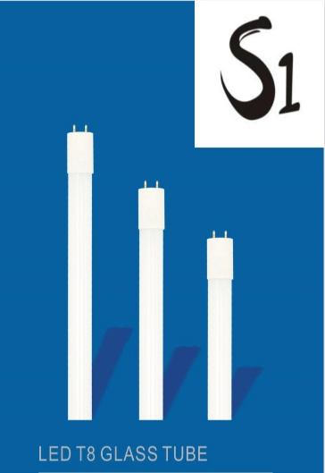
0111010584
0111010585
0111010584
0111010585
0111010586
0111010587
0111010588
0111010589

